表紙・改定履歴
å

Webダイレクト販売

画面設計書
保障カスタマイズ画面
P0110

© 2020 Sasuke Financial Lab Inc.

変 更 記 録
版数 REV. | 作成更新日 | 変 更 内 容 | 担 当
01 | 2020-08-14 | 初版 | 小川
02 | 2020-09-01 | 画面レイアウトを指摘対応 ・日額給付金は最高10,000円まで ・追従フッターに複数商品が申し込まれている場合の表記を追加 | 須永

画面レイアウト
画面レイアウト | システム | 画面名 |  | 画面ID
 | Webダイレクト販売 | 保障カスタマイズ画面 |  | P0110

A
1
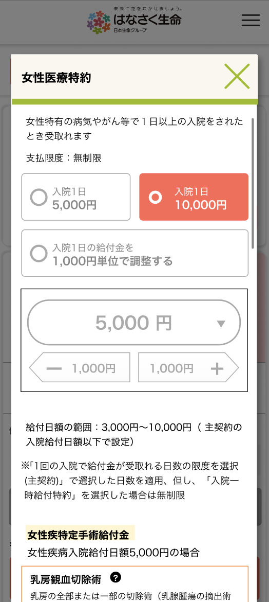

 |  |  | ※数値を調整する内容の項目を選択した場合、下部に数値変更のボタンエリアが活性化する

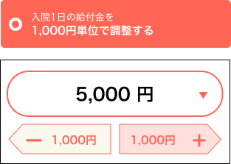
2

3

4
5

X
追従フッター
G0103.試算結果画面と共通
1

メッセージ一覧
メッセージ一覧 |  | システム | 画面名 | 画面ID
 |  | Webダイレクト販売 | 保障カスタマイズ画面 | P0110
No | メッセージID | メッセージ内容

1
2
3
4
Pending
5
6
7
8
9
10
11
12
13
14
15
16
17
18
19
20
21
22
23
24
25
26
27

